Hoja1
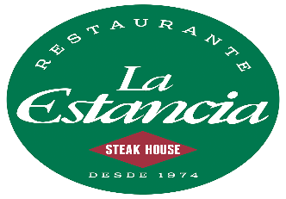
mesa1 | mesa2 | mesa3
 |  |  | reservaciones : | Mesa 6
 |  |  |  | Mesa 3
 |  |  |  | Mesa10

 |  |  | mesas disponibles: | Mesa 5
mesa4 | mesa5 | mesa6 |  | Mesa 2
 |  |  |  | Mesa7

 |  |  | Mesas Ocupadas : | Mesa 1
 |  |  |  | Mesa4
 |  |  |  | Mesa8
mesa7 | mesa8 | mesa 9 |  | Mesa9

 | mesa10

Hoja2
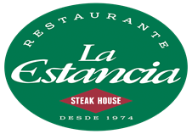
platillos

Ensalada antigueña | mesa 4
camarones al ajillo | mesa 8
entrada chapin | mesa 9
sopa vaquera | mesa 10
bacon prime | mesa 6
chivito | mesa 3
lomito | mesa 1
parrila | mesa 8
queso funbdido | mesa 6
picado de chorizo | mesa 9

